Informatie
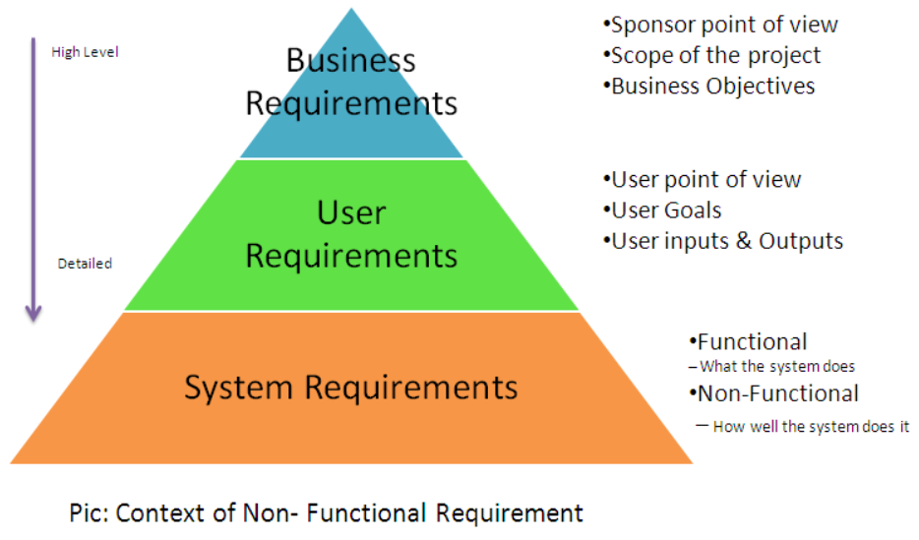
Aanbesteding: Landelijk - WIBON SaaS dienst
Annex 2.1 - PvE WIBON
Versie: | 1.1
Datum: | 2025-09-17

Invulinstructie en toelichting
Dit Programma van Eisen bevat de minimum eisen waar het door de leverancier op te leveren Landelijk - WIBON SaaS dienst (verder: WIBON) aan dient te voldoen.

Bij de eisen geldt dat:
- Het is niet toegestaan om aanpassingen aan te brengen in dit Programma van Eisen.
- Vragen of onduidelijkheden dienen gesteld te worden in de daarvoor bestemde vragenronde "nota van inlichtingen".

Requirementsstructuur

